page 1
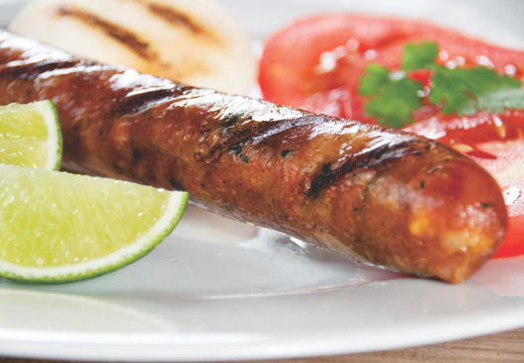 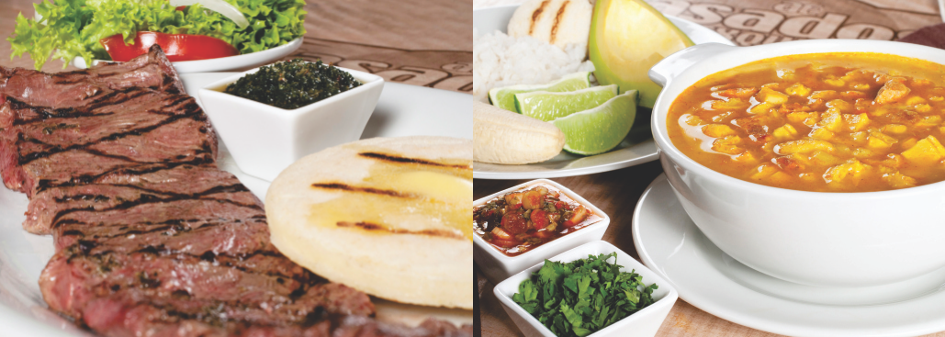
$ 35.000
$ 32.500
$ 38.000
$ 36.000
$ 40.000
$ 38.000
$ 29.000
$ 59.500
$ 40.500
$ 59.500
$ 59.500
$ 85.000
$ 59.500
$ 59.500
$ 34.000
$ 25.000
$ 28.000
$ 10.000
$ 16.000
$ 16.000
$ 38.000
$ 64.000
$ 19.000
$ 6.500
$54.000
$ 30.000
$ 22.500
$ 35.000
$ 14.000
$ 7.000
$ 14.500
$ 140.000
$ 95.000




 | $ 16.000
 | $ 13.500
 | $ 13.500
 | $ 16.000
 | $ 16.000

$45.500
$ 4.500
$49.800
$ 5.000
$78.800
$ 8.000
$50.000
$ 5.000
$20.500
$ 4.800
$ 24.000
$ 24.000
$10.000
$ 26.000
$ 2.200
$ 2.600
$69.000
$ 23.000
$ 16.000
$ 14.000
$ 10.000
$ 11.000
$ 11.000

$ 22.000 $ 14.000 $ 16.000 $ 34.000 $35.000

$ 7.000 $ 9.600 $12.000 $35.000 |  | $ 22.000 $ 29.000 $ 29.000 $22.000 | $ 14.000 $ 14.000 $ 28.000 $ 14.000 $ 4.500 $ 9.500 $ 2.900 $ 3.000 $ 2.500 $ 1.800 $ 4.000 $ 1.200 $ 6.500 $ 5.000 $ 5.500 $ 3.600 $ 6.000 $ 5.500 $ 4.000 $ 3.600

$195.000 $154.000 $122.000 $ 11.800 $250.000 $ 12.500 $ 89.000 $ 9.000 $ 12.000 $ 25.000 $ 25.000 $ 31.000 $ 70.200 $ 42.500 $ 85.000 $ 45.000 $127.000 $ 67.000 $127.500

